フロント流れ
画面流れ |  | プロジェクト名 |  |  |  | 作成日
 |  |  |  |  |  | 更新日 | 2022-10-02 22:11:16

フロント画面流れ

 | Screen Flow Chart Name | User Panel |  | 画面流れ図名前― | ユーザ
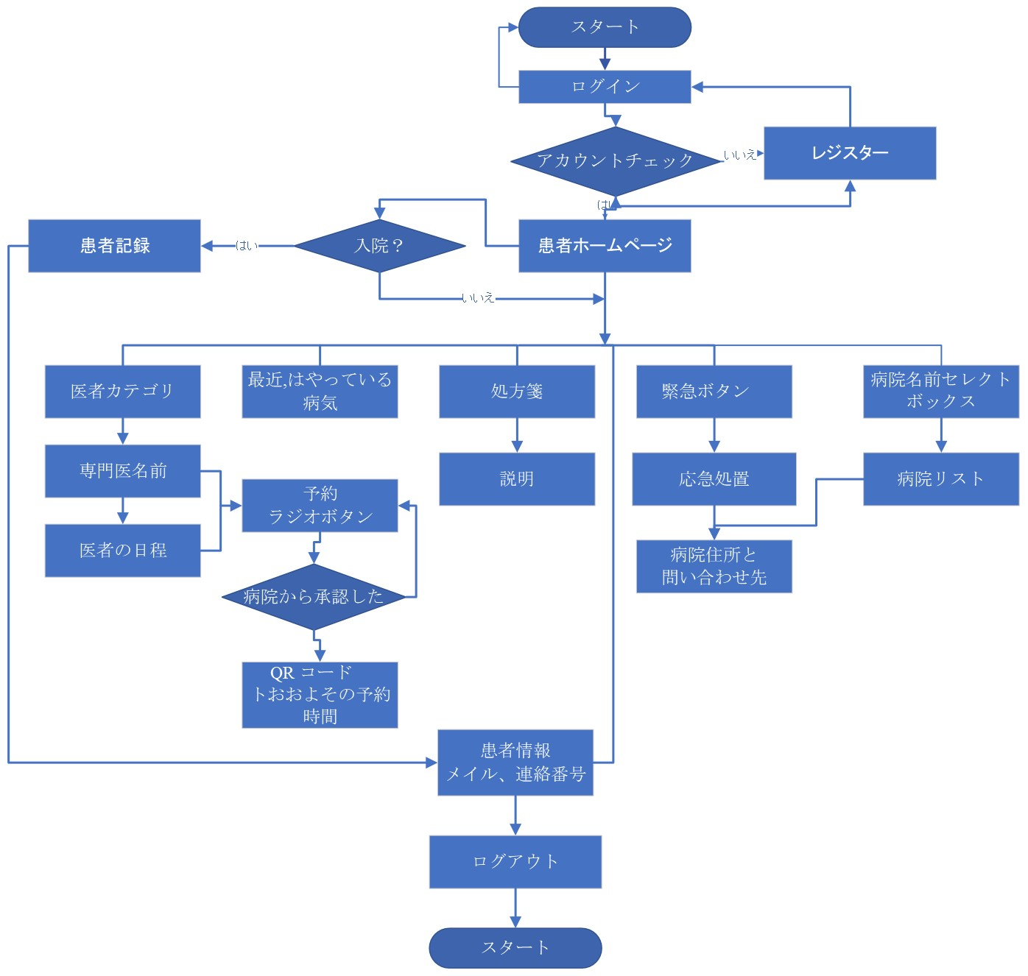

 |  |  | T_CU_Coin

 |  | customer_id | Customer ID
 |  | coin | Coin Balance
 |  | approve_By | Approve By

管理画面流れ
画面流れ |  | プロジェクト名 |  |  |  | 作成日
 |  |  |  |  |  | 更新日 | 2022-10-02 22:11:16

管理画面流れ

 | Screen Flow Chart Name - | Admin Panel |  | 画面流れ図名前ー | アドミン

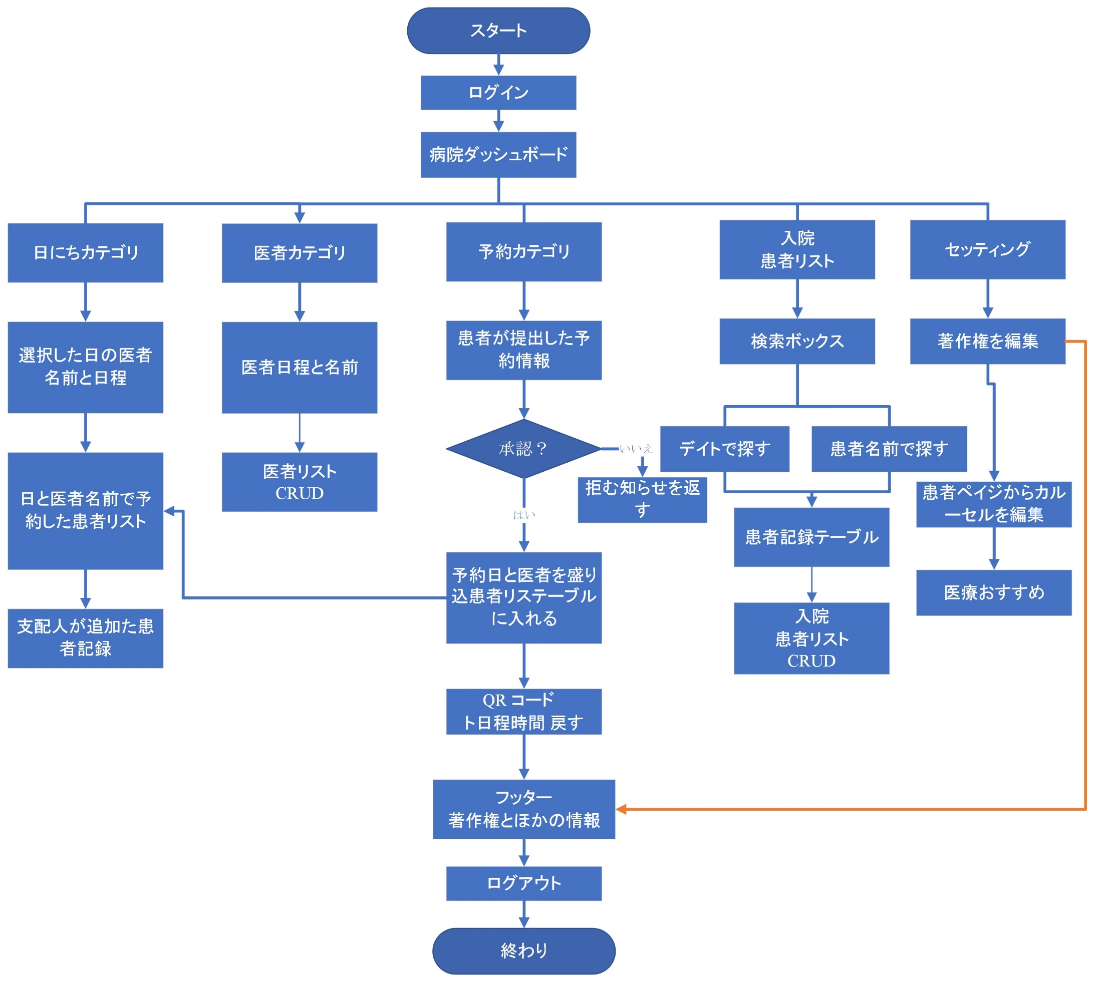

 |  |  | T_CU_Coin

 |  | customer_id | Customer ID
 |  | coin | Coin Balance
 |  | approve_By | Approve By

